画面フロー
アプリ基本設計書 |  |  |  |  | 担当者 | きらぼし |  | 確認日

 |  |  |  |  |  | DNX | 武山 | 確認日 | 2021-04-28

画面コード | M2260S01 M2260S02 M2260S03 | フロー名 | 環境設定/モバイルOTP/設定

STEP2-1
STEP3-1
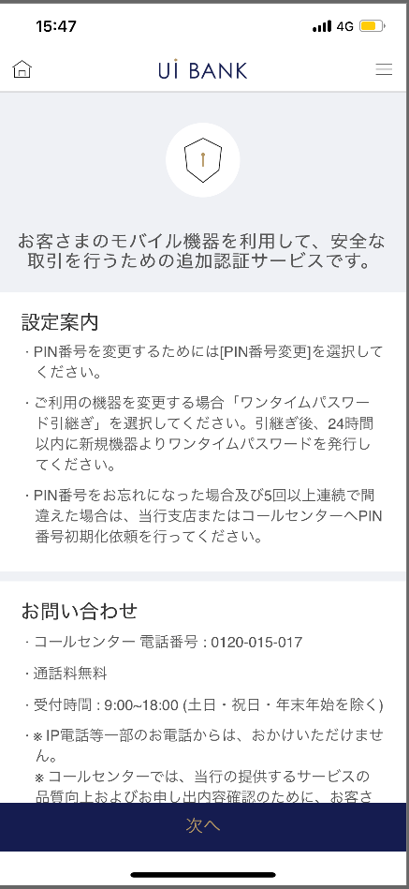 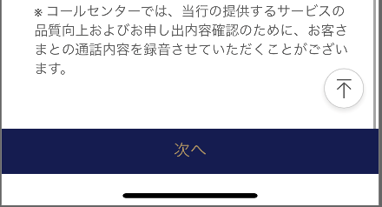 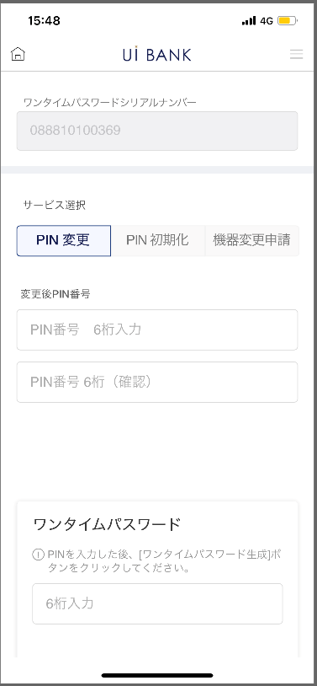 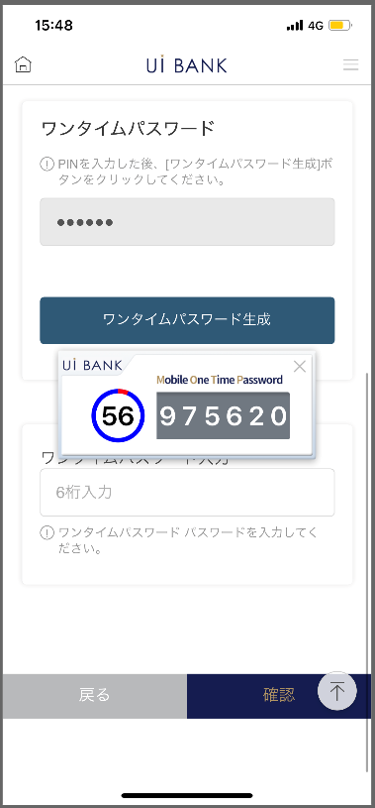  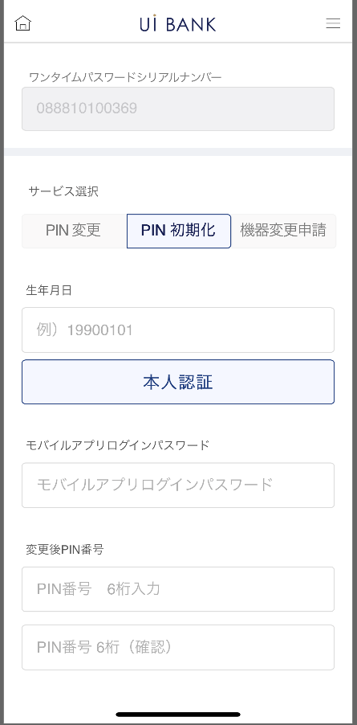 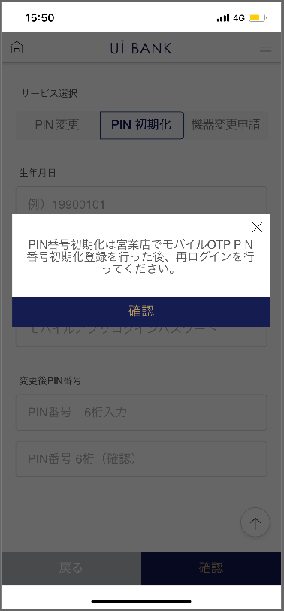

STEP1
☆

STEP3-2
STEP2-2

STEP2-3
STEP3-3

 |  |  |  | 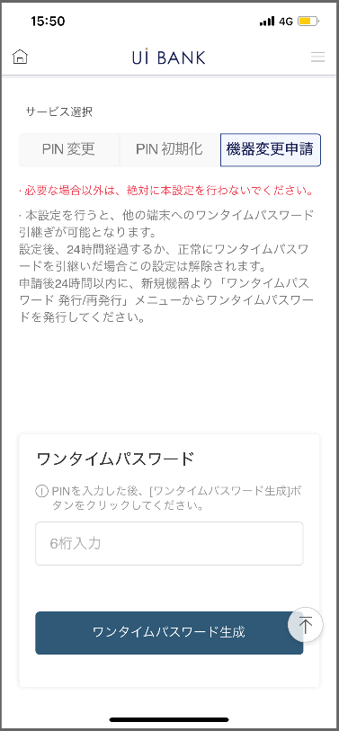 |  |  |  | 

補足説明：
☆：UI銀行様のロゴ挿入に影響し表題のタイトルにロゴが挿入されています。 最新版のものではデザインの関係上「設定」とタイトル表記しております。 希望の文言等ございましたらご相談いただけますと幸いです。

M2260S01_画面レイアウト
アプリ基本設計書 |  |  |  |  |  |  |  |  | 担当者 | きらぼし |  |  | 確認日

 |  |  |  |  |  |  |  |  |  | DNX | 米山 |  | 確認日 | 2021-04-28

要件充足表No. | 48 | カテゴリ | App PKG | Lvel 1 | Lvel 2 | Lvel 3 |  | Lvel 4 | Lvel 5
 |  |  |  | モバイルアプリ | セキュリティ | モバイルOTP

要件充足表No. | - | カテゴリ | AITHERPKG | Lvel 1 | Lvel 2 | Lvel 3 |  | Lvel 4 | Lvel 5
 |  |  |  | - | - | -

画面コード | M2260S01 | 画面名 | 環境設定/モバイルOTP/設定（設定案内）

画面レイアウト： |  |  |  |  |  |  | 画面説明：

 |  |  |  |  |  |  | - 設定に先立ち、案内をまとめて表示。
1
2
3
4

 |  |  |  |  |  |  | 項目説明

 |  |  |  |  |  |  | 項番 | 操作 | 選択肢/入力内容 |  |  | 備考 |  | AiTHERとの連携 (参照元データ)

 |  |  |  |  |  |  | 1 | － | 常時表示 |  |  | - |  | -
 |  |  |  |  |  |  | 2 | － | 常時表示 |  |  | - |  | -
 |  |  |  |  |  |  | 3 | － | 常時表示 |  |  | - |  | -
 |  |  |  |  |  |  | 4 | クリック | - |  |  | M2260S02に遷移 |  | -
 |  |  |  |  |  |  | 5
 |  |  |  |  |  |  | 6
 |  |  |  |  |  |  | 7
 |  |  |  |  |  |  | 8
 |  |  |  |  |  |  | 9
 |  |  |  |  |  |  | 10
 |  |  |  |  |  |  | 11
 |  |  |  |  |  |  | 12
 |  |  |  |  |  |  | 13
 |  |  |  |  |  |  | 14
 |  |  |  |  |  |  | 15
 |  |  |  |  |  |  | きらぼし様コメント & デザイン変更コメント(要件定義書参照) |  |  |  |  |  |  | 対応確認
 |  |  |  |  |  |  | No. | 内容
 |  |  |  |  |  |  | 1 | 「モバイルOTP」「OTPパスワード」「Mobile One Time Password」等の表記を、すべて「ワンタイムパスワード」に統一したい。 |  |  |  |  |  | 項番2 対応済
 |  |  |  |  |  |  | 2 | 次へ のフォントを大きくしたい。 |  |  |  |  |  | 項番4 対応済
 |  |  |  |  |  |  | 3
 |  |  |  |  |  |  | 4
 |  |  |  |  |  |  | 5
 |  |  |  |  |  |  | 6
 |  |  |  |  |  |  | 7
 |  |  |  |  |  |  | 8
 |  |  |  |  |  |  | 9
 |  |  |  |  |  |  | 10

M2260S02_1_画面レイアウト
アプリ基本設計書 |  |  |  |  |  |  |  |  | 担当者 | きらぼし |  |  | 確認日

 |  |  |  |  |  |  |  |  |  | DNX | 米山 |  | 確認日 | 2021-04-28

要件充足表No. | 48 | カテゴリ | App PKG | Lvel 1 | Lvel 2 | Lvel 3 |  | Lvel 4 | Lvel 5
 |  |  |  | モバイルアプリ | セキュリティ | モバイルOTP

要件充足表No. | - | カテゴリ | AITHERPKG | Lvel 1 | Lvel 2 | Lvel 3 |  | Lvel 4 | Lvel 5
 |  |  |  | - | - | -

画面コード | M2260S02 | 画面名 | 環境設定/モバイルOTP/設定（設定画面）-1

画面レイアウト： |  |  |  |  |  |  | 画面説明：

 |  |  |  |  |  |  | - PIN番号の変更を実行。 - 現在利用中のPIN番号

1
2
3
4
5
6
7
8
9
10
11
12

 |  |  |  |  |  |  | 項目説明

 |  |  |  |  |  |  | 項番 | 操作 | 選択肢/入力内容 |  |  | 備考 |  | AiTHERとの連携 (参照元データ)

 |  |  |  |  |  |  | 1 | 表示 | - |  |  | - |  | -
 |  |  |  |  |  |  | 2 | クリック | - |  |  | 現画面表示 |  | -
 |  |  |  |  |  |  | 3 | － | 常時表示 |  |  | - |  | -
 |  |  |  |  |  |  | 4 | 入力 | 変更後PIN番号6桁入力 |  |  | - |  | -
 |  |  |  |  |  |  | 5 | 入力 | 項番3を再入力 |  |  | - |  | -
 |  |  |  |  |  |  | 6 | － | 常時表示 |  |  | - |  | -
 |  |  |  |  |  |  | 7 | 入力 | ＰＩＮ番号入力 |  |  | - |  | -
 |  |  |  |  |  |  | 8 | クリック | - |  |  | 項番9表示 |  | -
 |  |  |  |  |  |  | 9 | 表示 | - |  |  | - |  | -
 |  |  |  |  |  |  | 10 | 入力 | 項番9入力 |  |  | - |  | -
 |  |  |  |  |  |  | 11 | クリック | - |  |  | M2260S01へ遷移 |  | -
 |  |  |  |  |  |  | 12 | クリック |  |  |  | M2260S03へ遷移 |  | -
 |  |  |  |  |  |  | 13
 |  |  |  |  |  |  | 14
 |  |  |  |  |  |  | 15
 |  |  |  |  |  |  | きらぼし様コメント & デザイン変更コメント(要件定義書参照) |  |  |  |  |  |  | 対応確認
 |  |  |  |  |  |  | No. | 内容
 |  |  |  |  |  |  | 1 | 「モバイルOTP」「OTPパスワード」「Mobile One Time Password」等の表記を、すべて「ワンタイムパスワード」に統一したい |  |  |  |  |  | 項番1・6・8 対応済
 |  |  |  |  |  |  | 2 | 戻る 確認 のフォントを大きくしたい |  |  |  |  |  | 項番11・12 対応済
 |  |  |  |  |  |  | 3 | ＰＩＮ番号→変更後ＰＩＮ番号 に文言を変更したい |  |  |  |  |  | 項番3 対応済
 |  |  |  |  |  |  | 4
 |  |  |  |  |  |  | 5
 |  |  |  |  |  |  | 6
 |  |  |  |  |  |  | 7
 |  |  |  |  |  |  | 8
 |  |  |  |  |  |  | 9
 |  |  |  |  |  |  | 10

M2260S02_2_画面レイアウト
アプリ基本設計書 |  |  |  |  |  |  |  |  | 担当者 | きらぼし |  |  | 確認日

 |  |  |  |  |  |  |  |  |  | DNX | 米山 |  | 確認日 | 2021-04-28

要件充足表No. | 48 | カテゴリ | App PKG | Lvel 1 | Lvel 2 | Lvel 3 |  | Lvel 4 | Lvel 5
 |  |  |  | モバイルアプリ | セキュリティ | モバイルOTP

要件充足表No. | - | カテゴリ | AITHERPKG | Lvel 1 | Lvel 2 | Lvel 3 |  | Lvel 4 | Lvel 5
 |  |  |  | - | - | -

画面コード | M2260S02 | 画面名 | 環境設定/モバイルOTP/設定（設定画面）-2

画面レイアウト： |  |  |  |  |  |  | 画面説明：

 |  |  |  |  |  |  | - PIN番号の初期化を実行。 - 生年月日認証 と IBのログインパスワードの入力の認証を行い、今後利用したいPIN番号を設定する。
1
2
3
4
5
6
7
8
9
10
11

 |  |  |  |  |  |  | 項目説明

 |  |  |  |  |  |  | 項番 | 操作 | 選択肢/入力内容 |  |  | 備考 |  | AiTHERとの連携 (参照元データ)

 |  |  |  |  |  |  | 1 | 表示 | - |  |  | - |  | -
 |  |  |  |  |  |  | 2 | クリック | - |  |  | 現画面表示 |  | -
 |  |  |  |  |  |  | 3 | 入力 | 生年月日8桁入力 |  |  | - |  | -
 |  |  |  |  |  |  | 4 | クリック | - |  |  | - |  | -
 |  |  |  |  |  |  | 5 | － | 常時表示 |  |  | - |  | -
 |  |  |  |  |  |  | 6 | 入力 | ログインパスワード入力 |  |  | - |  | -
 |  |  |  |  |  |  | 7 | － | 常時表示 |  |  | - |  | -
 |  |  |  |  |  |  | 8 | 入力 | 変更後PIN番号を入力 |  |  | - |  | -
 |  |  |  |  |  |  | 9 | 入力 | 項番8を再入力 |  |  | - |  | -
 |  |  |  |  |  |  | 10 | クリック | - |  |  | M2260S01へ遷移 |  | -
 |  |  |  |  |  |  | 11 | クリック | - |  |  | M2260S03へ遷移 |  | -
 |  |  |  |  |  |  | 12
 |  |  |  |  |  |  | 13
 |  |  |  |  |  |  | 14
 |  |  |  |  |  |  | 15
 |  |  |  |  |  |  | きらぼし様コメント & デザイン変更コメント(要件定義書参照) |  |  |  |  |  |  | 対応確認
 |  |  |  |  |  |  | No. | 内容
 |  |  |  |  |  |  | 1 | 各種番号の名称を決定後に変更します |  |  |  |  |  | 項番1・5・6・8・9 対応済
 |  |  |  |  |  |  | 2 | 「モバイルOTP」「OTPパスワード」「Mobile One Time Password」等の表記を、すべて「ワンタイムパスワード」に統一したい |  |  |  |  |  | 項番1・5・6 対応済
 |  |  |  |  |  |  | 3 | 本人認証 戻る 確認 のフォントを大きくしたい |  |  |  |  |  | 項番4・10・11 対応済
 |  |  |  |  |  |  | 4 | お客さま番号のパスワード→モバイルアプリログインパスワード に文言を変更したい |  |  |  |  |  | 項番5・6 対応済
 |  |  |  |  |  |  | 5
 |  |  |  |  |  |  | 6
 |  |  |  |  |  |  | 7
 |  |  |  |  |  |  | 8
 |  |  |  |  |  |  | 9
 |  |  |  |  |  |  | 10

M2260S02_3_画面レイアウト
アプリ基本設計書 |  |  |  |  |  |  |  |  | 担当者 | きらぼし |  |  | 確認日

 |  |  |  |  |  |  |  |  |  | DNX | 米山 |  | 確認日 | 2021-04-28

要件充足表No. | 48 | カテゴリ | App PKG | Lvel 1 | Lvel 2 | Lvel 3 |  | Lvel 4 | Lvel 5
 |  |  |  | モバイルアプリ | セキュリティ | モバイルOTP

要件充足表No. | - | カテゴリ | AITHERPKG | Lvel 1 | Lvel 2 | Lvel 3 |  | Lvel 4 | Lvel 5
 |  |  |  | - | - | -

画面コード | M2260S02 | 画面名 | 環境設定/モバイルOTP/設定（設定画面）-3

画面レイアウト： |  |  |  |  |  |  | 画面説明：

 |  |  |  |  |  |  | - 機種変更予定時、モバイルOTPの引継ぎ設定を実施。本設定から24時間の間、 他端末からのモバイルOTP引継ぎ設定が可能。
1
2
3
5
6
7
8
9
4

 |  |  |  |  |  |  | 項目説明

 |  |  |  |  |  |  | 項番 | 操作 | 選択肢/入力内容 |  |  | 備考 |  | AiTHERとの連携 (参照元データ)

 |  |  |  |  |  |  | 1 | クリック | - |  |  | - |  | -
 |  |  |  |  |  |  | 2 | － | 常時表示 |  |  | - |  | -
 |  |  |  |  |  |  | 3 | － | 常時表示 |  |  | - |  | -
 |  |  |  |  |  |  | 4 | 入力 | PIN番号入力 |  |  | - |  | -
 |  |  |  |  |  |  | 5 | クリック | - |  |  | 項番6 表示 |  | -
 |  |  |  |  |  |  | 6 | 表示 | - |  |  | - |  | -
 |  |  |  |  |  |  | 7 | 入力 | 項番を6入力 |  |  | - |  | -
 |  |  |  |  |  |  | 8 | クリック | - |  |  | M2260S01へ遷移 |  | -
 |  |  |  |  |  |  | 9 | クリック | - |  |  | M2260S03へ遷移 |  | -
 |  |  |  |  |  |  | 10
 |  |  |  |  |  |  | 11
 |  |  |  |  |  |  | 12
 |  |  |  |  |  |  | 13
 |  |  |  |  |  |  | 14
 |  |  |  |  |  |  | 15
 |  |  |  |  |  |  | きらぼし様コメント & デザイン変更コメント(要件定義書参照) |  |  |  |  |  |  | 対応確認
 |  |  |  |  |  |  | No. | 内容
 |  |  |  |  |  |  | 1 | 「モバイルOTP」「OTPパスワード」「Mobile One Time Password」等の表記を、すべて「ワンタイムパスワード」に統一したい |  |  |  |  |  | 項番3・5 対応済
 |  |  |  |  |  |  | 2 | 戻る 確認 のフォントを大きくしたい |  |  |  |  |  | 項番8・9 対応済
 |  |  |  |  |  |  | 3
 |  |  |  |  |  |  | 4
 |  |  |  |  |  |  | 5
 |  |  |  |  |  |  | 6
 |  |  |  |  |  |  | 7
 |  |  |  |  |  |  | 8
 |  |  |  |  |  |  | 9
 |  |  |  |  |  |  | 10

M2260S03_画面レイアウト
アプリ基本設計書 |  |  |  |  |  |  |  |  | 担当者 | きらぼし |  |  | 確認日

 |  |  |  |  |  |  |  |  |  | DNX | 米山 |  | 確認日 | 2021-04-28

要件充足表No. | 48 | カテゴリ | App PKG | Lvel 1 | Lvel 2 | Lvel 3 |  | Lvel 4 | Lvel 5
 |  |  |  | モバイルアプリ | セキュリティ | モバイルOTP

要件充足表No. | - | カテゴリ | AITHERPKG | Lvel 1 | Lvel 2 | Lvel 3 |  | Lvel 4 | Lvel 5
 |  |  |  | - | - | -

画面コード | M2260S03 | 画面名 | 環境設定/モバイルOTP/設定（完了画面）

画面レイアウト： |  |  |  |  |  |  | 画面説明：

1
2
1
2
1
2
PIN変更
PIN初期化
機種変更申請
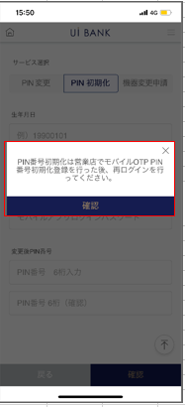 |  |  |  |  |  |  | - PIN番号の初期化を実行。 - 生年月日認証 と IBのログインパスワードの入力の認証を行い、今後利用したいPIN番号を設定する。

 |  |  |  |  |  |  | 項目説明

 |  |  |  |  |  |  | 項番 | 操作 | 選択肢/入力内容 |  |  | 備考 |  | AiTHERとの連携 (参照元データ)

 |  |  |  |  |  |  | 1 | － | 常時表示 |  |  | - |  | -
 |  |  |  |  |  |  | 2 | クリック | - |  |  | A0100S32へ遷移 |  | -
 |  |  |  |  |  |  | 3
 |  |  |  |  |  |  | 4
 |  |  |  |  |  |  | 5
 |  |  |  |  |  |  | 6
 |  |  |  |  |  |  | 7
 |  |  |  |  |  |  | 8
 |  |  |  |  |  |  | 9
 |  |  |  |  |  |  | 10
 |  |  |  |  |  |  | 11
 |  |  |  |  |  |  | 12
 |  |  |  |  |  |  | 13
 |  |  |  |  |  |  | 14
 |  |  |  |  |  |  | 15
 |  |  |  |  |  |  | きらぼし様コメント & デザイン変更コメント(要件定義書参照) |  |  |  |  |  |  | 対応確認
 |  |  |  |  |  |  | No. | 内容
 |  |  |  |  |  |  | 1 | 「モバイルOTP」「OTPパスワード」「Mobile One Time Password」等の表記を、すべて「ワンタイムパスワード」に統一したい |  |  |  |  |  | 項番1 対応済
 |  |  |  |  |  |  | 2 | 確認 のフォントを大きくしたい |  |  |  |  |  | 項番2 対応済
 |  |  |  |  |  |  | 3
 |  |  |  |  |  |  | 4
 |  |  |  |  |  |  | 5
 |  |  |  |  |  |  | 6
 |  |  |  |  |  |  | 7
 |  |  |  |  |  |  | 8
 |  |  |  |  |  |  | 9
 |  |  |  |  |  |  | 10

